상품제안서
에코키친 일회용 천연 항균 야채 김치 펄프도마 KB073 | 상품코드: F23942

 |  |  |  |  |  |  | 02-412-0044 | www.easy1.co.kr
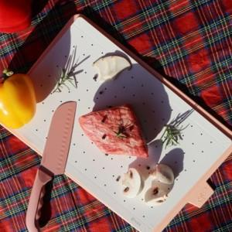

【상세/제작정보】

【인쇄/포장옵션】 | 스티커 / 포장불가능

【공급단가】 | 수량 | 200~ | 500~ | 1,000~ | 3,000~ | 5,000~
*VAT별도 | 단가 | 4,000원 | 3,940원 | 3,850원 | 3,690원 | 3,540원

【상품 URL】 | http://www.easy1.co.kr/src/goods_detail.php?gdno=23942

